Selectielijstjes
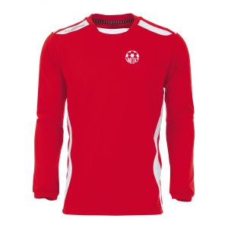
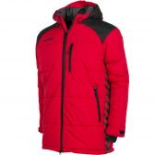
 |  | maten kleding
nr | sponsor locatie | wedstrijd shirt | wedstrijd short | keeperset shirt en broek | inloopshirt | trainingsshort | trainingssweater | trainingbroek lang | trainingspak Elite (jack en broek) | kousen training | kousen wedstrijd | regenjack | coachjas | trainingssweater valencia 3/4 zip | kleur
 |  |  |  |  |  |  |  |  |  |  | rood

1 | voor | 116 | 116 | 116 | 116 | 116 | 116 | 116 | 116 |  | 31-34 | 116 | S | 116 | navy
2 | achter | 128 | 128 | 128 | 128 | 128 | 128 | 128 | 128 |  | 35-36 | 128 | M | 128 |  | navy
3 |  | 140 | 140 | 140 | 140 | 140 | 140 | 140 | 140 |  | 36-38 | 140 | L | 140
4 |  | 152 | 152 | 152 | 152 | 152 | 152 | 152 | 152 |  | 38-41 | 152 | EL | 152
5 |  | 164 | 164 | 164 | 164 | 164 | 164 | 164 | 164 | 38-41 | 42-44 | 164 | EEL | 164
6 |  | S | S | S | S | S | S | S | S | 42-44 | 45-47 | S | 3EL | S
7 |  | M | M | M | M | M | M | M | M | 45-47 |  | M |  | M
8 |  | L | L | L | L | L | L | L | L |  |  | L |  | L
9 |  | EL | EL | EL | EL | EL | EL | EL | EL |  |  | EL |  | EL
10 |  | EEL | EEL | EEL | EEL | EEL | EEL | EEL | EEL |  |  | EEL |  | EEL
11 |  |  |  |  |  |  |  | 3EL |  |  |  |  |  | 3EL
12
13 |  |  |  |  |  |  |  | team-tts-pant
14
15
16
17
18
19
20
21
22

 | Dit tabblad kun je verbergen door met rechtermuis op het tabblad "Selectielijstjes" te klikken en te kiezen voor verbergen. Weer zichtbaar maken door wederom met rechtermuis op een tabblad te klikken en te kiezen voor Zichtbaar maken

